Sheet1
Excel计算书工具箱1.0
用户手册
2023-04-01
（一）关于本程序的几点说明
1. 安装：
（1）以管理员身份运行一次“添加环境变量.exe”（一定要以管理员身份运行）。
（2）打开EXCEL，点击“文件”——“选项”——“信任中心”——“信任中心设置”
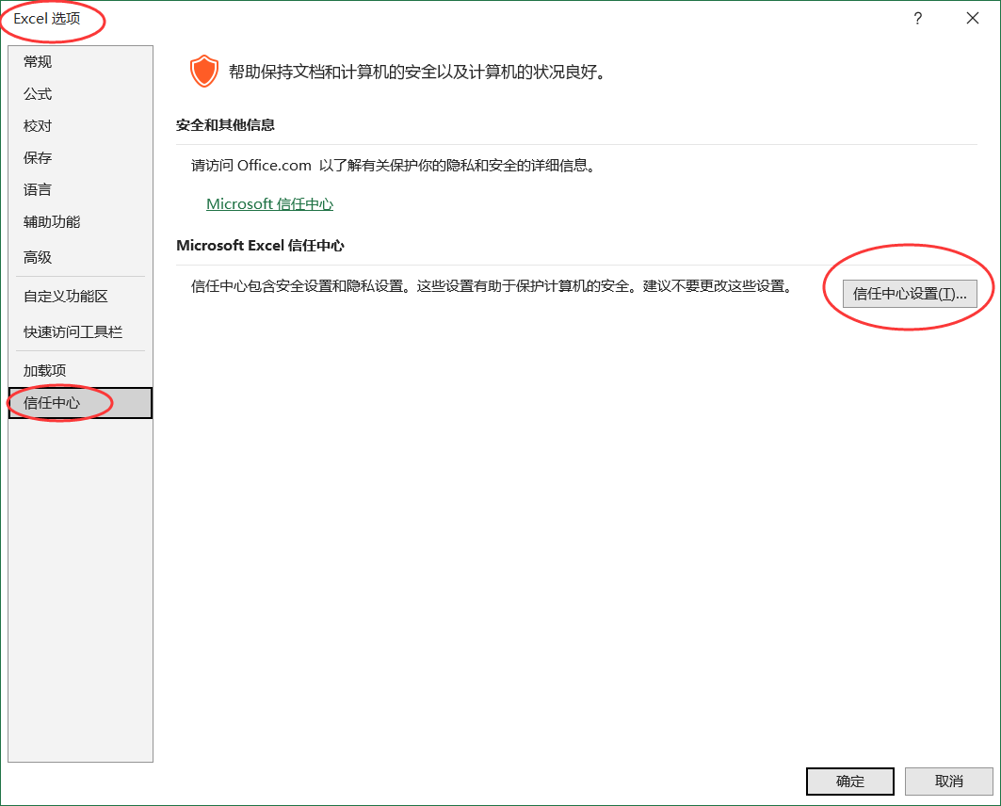

在“信任中心”中点击“宏设置”——“启用所有宏”，确定
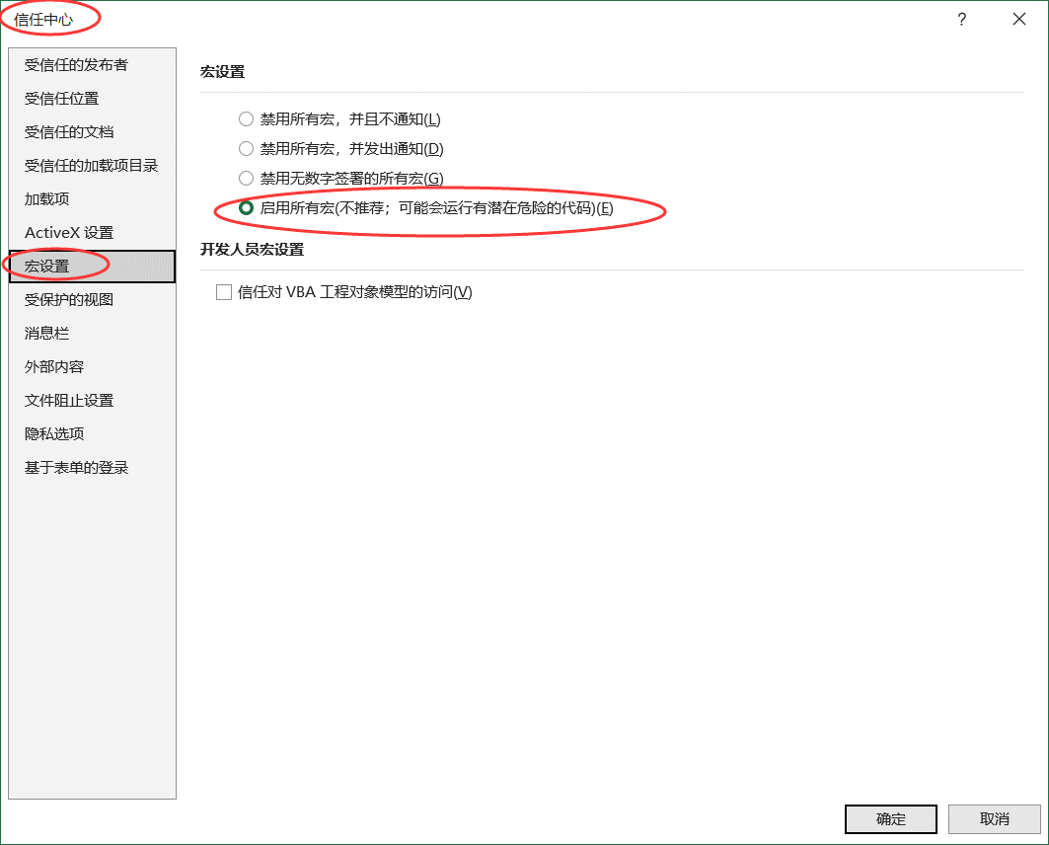

（3）完成第（2）步中的设置后，关闭Execl。双击安装文件中的“Excel计算书工具箱2.0.vsto”，安装主程序。安装完成。
2. 卸载：在Windows自带的“添加或删除程序”中卸载“Excel计算书工具箱1.0”，然后在“系统属性”中删除系统环境变量Excel_calculation_toolbox（不删也没什么影响）
3. VBA中的“撤销”功能较弱，因此“计算书”选项卡中的操作均未提供“撤销”功能，如果结果有误，可以采取重新运行程序、直接删除单元格值、使用“公式”-“名称管理器”修改或删除单元格命名等措施
4. 本程序中的图标来自字节跳动开源图标库IconPark。
5. 本程序开放源代码，开源协议为Apache-2.0。欢迎大家结合自己所学专业对本程序进行修改，使之更加符合自身专业的使用习惯。
（二）下面以何若全主编《钢结构基本原理》（第二版）P179例题6-1为例，对本程序的功能进行演示
1. 单元格命名
l | 12 | m
tw | 12 | mm
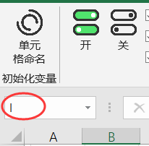
tf | 20 | mm
P | 626 | kN
a | 200 | mm
hR | 80 | mm | ←选中该区域（A59:C67），点击“单元格命名”按钮，完成后选中B59单元格，观察这里： |  |  | 此处显示的即为单元格的名字。
h | 1000 | mm |  | 再选中C59单元格，会发现C59单元格的名字是“l_unit”，即变量l的单位
b | 520 | mm
γx | 1.05 | ~

注：
（1）点击“公式”-“名称管理器”，可以对所有单元格的命名状况进行总览，并可进行“新建”“编辑”“删除”等操作
（2）变量名-值-单位可以按行排列也可以按列排列，单位所在的行/列可有可无
因此，选中下列区域（A74:F75)，点击“单元格命名”按钮，也是可以正常运行的

Q | ψq | fc | ft | ftk | fy
8.8 | 0.6 | 16.7 | 1.57 | 2.2 | 360

（3）【至关重要】对于无量纲量，其单位应输入波浪线~（如C67单元格）（即按住shift，再按数字1左边的那个键）
（4）选中下列区域（A79:B82），点击“单元格命名”
a1 | 1
b1 | 2
c1 | 3
d1 | 4
会发现a1、b1、c1、d1分别变成了a_1、b_1、c_1、d_1，因为如果将单元格命名为a1、b1、c1、d1，Excel会认为与A1、B1、C1、D1单元格冲突从而报错
所以程序自动在字母和数字之间加了下划线
然而，该策略仍不能保证变量名一定符合Excel的单元格命名要求，例如，字母a、b都可以作为单元格名，但c就不行，r也不行
（猜测可能是因为在Excel里面，c表示列，r表示行，例如，R1C1就表示第一行第一列，即A1单元格）
因此，选中下列区域（A88:B89），点击“单元格命名”，会报错
c | 1
r | 2
（5）单元格不能重名，因此，如果先将区域1命名为变量a，再将区域2命名为变量a，那么后一次命名会覆盖掉前一次
（6）已知条件中，如果有变量的单位涉及乘方，如N/mm²，有两种写法，一是^2（上标+数字），二是²（用特殊字符表示的平方号）
后续公式中会自动将N/mm^2显示成N/mm²
但是不允许写成N/mm2或N/mm2（上标2）

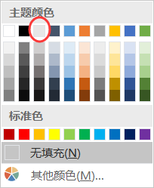
2. 智能单元格
选中有外边框的区域（C99:C117)，点击“智能单元格”中的“开”，此时，单元格变为“智能单元格”，即底纹为灰色（RGB=230,230,230）的单元格 |  |  |  |  |  | （这个灰色→ | 是RGB=231,230,230，与“智能单元格”的灰色差一位）

（1）截面几何特性 |  |  |  | 操作提示：（可以把冒号后面的输入内容直接复制粘贴到“智能单元格”中）
Ix |  |  |  | 在左侧灰色单元格中输入：=1/12*(b*h^3-(b-tw)*(h-2*tf)^3)
Wnx |  |  |  | 在左侧灰色单元格中输入：=2*Ix/h
Wnxa |  |  |  | 在左侧灰色单元格中输入：=2*Ix/(h-2*tf)
Sa |  |  |  | 在左侧灰色单元格中输入：=b*tf*(h/2-tf/2)
Sc |  |  |  | 在左侧灰色单元格中输入：=Sa+(h-2*tf)/2*tw*(h-2*tf)/4
（2）内力计算
M |  |  |  | 在左侧灰色单元格中输入：=P*l/3
V |  |  |  | 在左侧灰色单元格中输入：=P
（3）抗弯强度验算
σ |  |  |  | 在左侧灰色单元格中输入：=M*10^6/(γx*Wnx)
（4）抗剪强度验算
τmax |  |  |  | 在左侧灰色单元格中输入：=V*10^3*Sc/(Ix*tw)
（5）局部承压强度验算
lz |  |  |  | 在左侧灰色单元格中输入：=a+5*tf+2*hR
σc |  |  |  | 在左侧灰色单元格中输入：=P*10^3/(tw*lz)
（6）折算应力验算
σa |  |  |  | 在左侧灰色单元格中输入：=M*10^6/Wnxa
τa |  |  |  | 在左侧灰色单元格中输入：=V*10^3*Sa/(Ix*tw)
σeq |  |  |  | 在左侧灰色单元格中输入：=sqrt(σa^2+σc^2-σa*σc+3*τa^2)

最后，选择C99单元格，观察单元格的命名，再选中D99单元格，观察单元格的命名
2.1 可见，当在“智能单元格”中输入公式后，程序进行了以下几项工作：
（1）“智能单元格”左侧的单元格中会生成原始公式以及将数字代入之后的公式………………………………………由“显示用变量表示的公式”和“显示用数字表示的公式”两个复选框控制
（2）“智能单元格”中：
 | ①公式外面会加上ROUND函数………………………………………………………………………………………………… 由“应用ROUND函数”复选框控制
 | ②单元格中会显示公式的计算结果
 | ③单元格的名字会变成公式左侧的变量名………………………………………………………………………………… 由“变量名->单元格名”复选框控制
（3）“智能单元格”右侧的单元格中会生成单位，该单元格的名字会变成公式左侧的变量名加“_unit”………由“量纲计算”复选框控制
2.2 将B59单元格的值由12改为11，会发现“智能单元格”左侧的公式，以及“智能单元格”中公式的计算结果会自动更新
但是，如果将C59单元格的值由“m”改成“mm”，“智能单元格”右侧的单位不会自动更新
2.3 将“ROUND小数位数”改为4，然后仍然选中有外边框的区域（C99:C117)，点击“智能单元格”中的“刷新”，弹出“刷新单位？”对话框，选“否”，观察效果
可以看出，“智能单元格”及“智能单元格”左侧的单元格中数字的最大小数位数变成了4位
注：
（1）此处的小数位数指的是计算时最多保留几位小数，
如，当“最大小数位数”为2时，计算1/3，得到0.33，计算1500-150/2-120，得到1305而不是1305.00。
（事实上，我们在写计算书的时候，也几乎不会将“净跨ln=1500-150/2-120=1305mm”写成“净跨ln=1500-150/2-120=1305.00mm”）
（2）除非确需刷新单位，否则当程序询问是否刷新单位时，不建议点“是”，因为量纲计算需要调用外部的Python程序（py_unit_cal.exe），较为卡顿
如果在“2. ”中将C59单元格的值由“m”改成“mm”了，可以试一下在刷新单位时点“是”，在经过了一段时间的卡顿后，会发现有些变量的单位确实刷新了
（当然，因为跨度l的单位“mm”本来就不对，所以刷新后的单位自然也是错的）
2.4 在下面灰色单元格中输入：=1+ASIN(1/2)
a2
会发现，“智能单元格”左右两侧单元格的值分别是“#VALUE!”和“【Error】”
这是因为，ASIN暂未加入“可识别的函数”中
此时，点击“可识别的函数”按钮，在对话框最后添加一个新行，该行的内容写ASIN，确定
再双击上面的“智能单元格”，进入编辑状态，然后按回车，就正常了
注意：点击“可识别的函数”按钮后进行的操作仅适用于当前工作簿，如果点击“文件”——“新建”——“空白工作簿”再新建一个工作簿，
点击“可识别的函数”按钮，会发现新工作簿“可识别的函数”中没有刚刚添加的ASIN
2.5 通常情况下，我们只通过两种操作改变变量的指数，一是乘方运算符^，二是SQRT函数
实际上，还有其他函数，比如POWER，如果使用了这些函数，而变量又不是无量纲量，
那么，不论是否将其添加到“可识别的函数”，自动量纲计算系统都无法得到正确的结果

3. 发送到Word
（1）选中A99:E117单元格，点击“发送到Word”，稍等一会，Excel提示“完成！”。此时任务栏中会出现一个Word文档，点击该文档，可查看发送后的公式
（2）选区内有智能单元格的行，在Word中会变成“插入”——“公式”里的公式，
此时，对于在Excel中有下划线的变量名，如a_2，发送到Word后，下划线后面的内容会变为下标
（经历了2.4的操作后，A139单元格的内容已经变成a_2了，因此可以选中A139:D139，点“发送到Word”试一下）
对于没有下划线的变量名，如a1，则不会，此时可以用“Word计算书工具箱”中的“公式内下标”功能设置下标
单元格名称以“_unit”结尾，且内容为“~”的单元格，在公式中会被忽略
（3）禁止直接选中整行然后发送，因为程序会先遍历选区内的单元格，看是否有名称以“_unit”结尾的单元格，如果有则停止
当遇到114行那样的行时，由于这一整行里面始终没有名称以“_unit”结尾的单元格，所以程序最终会将该行所有的单元格（共16384个）全遍历一遍
而提取单元格名称这一操作较为耗时，所以程序会卡在这一行上
（事实上，当选区中一行内的单元格数超过23个时，程序便会弹出一个对话框，询问是否真的要发送）

4. 打开建标库
打开http://www.jianbiaoku.com/

5. 打开项目地址
打开https://gitee.com/yan-xiangjun/excel-calculation-toolbox

